chat gpt
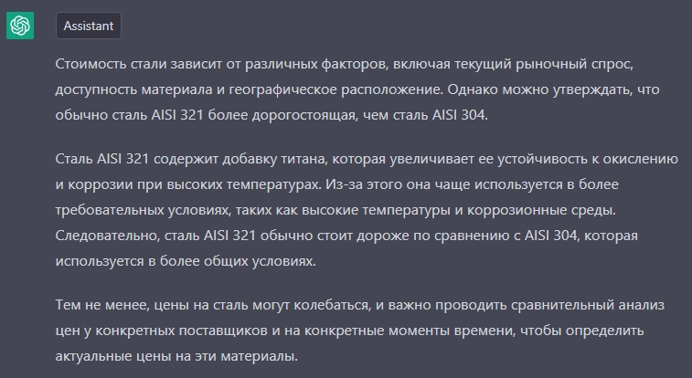
предложение от эол: Также, обращаю Ваше внимание — если использовать при монтаже электросварные трубы AISI 304, вместо бесшовных, как в проекте (бесшовные обычно используют на большое давление — 30-40 бар, в Вашем случае, вполне подойдут электросварные, они будут подешевле) — сумма монтажа будет еще тысяч на 120-150 подешевле

ниже ответ чат gpt

